Воронка продаж
Воронка продаж

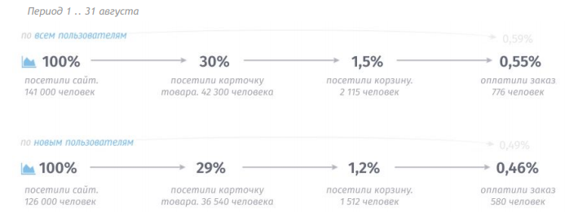

 |  | Относительная конверсия по всем пользователям
 |  | 100% | 30% | 5% | 36.69%

В воронке продаж смущает второй шаг, так как относительная конверсия посетителей карточки товара в посетителей корзины всего лишь 4-5%, соответственно этому пункту я бы уделила больше внимания. Так как воронку расшивать лучше с конца, то вторым приоритетом я бы выбрала третий шаг.

Точки роста в воронке:
1 приоритет: увеличение количества тех, кто посетил корзину
2 приоритет: увеличение количества оплативших заказ

Гипотезы с оценкой по ICE

Гипотеза | Эксперимент | Влияние | Вера в успех | Простота реализации | ICE
Из каталога нет возможности сразу добавить товар в корзину | Добавить кнопку "в корзину" возле каждого товара в каталоге | 9 | 9 | 10 | 727
Не адаптирован сайт под мобильную версию, на мобильном экране все будет мелко, в том числе и кнопки | Адаптировать мобильную версию | 8 | 8 | 8 | 512
Сложно найти корзину | Изменить иконку корзины (сделать больше/изменить цвет) | 6 | 6 | 9 | 324
В карточке товара не видна вариация цвета | Добавить выбор цвета на странице товара (если товар представлен в нескольких цветовых решениях) | 5 | 5 | 9 | 182
Неполностью влезает страница сайта по ширине | Адаптировать сайт под разную диагональ экрана | 3 | 3 | 10 | 71
Мало фотографий товара | Добавить больше фотографий товара (с разных ракурсов/сторон) | 5 | 4 | 4 | 61
Нет в фильтрах возможности выбрать материал | В фильтрах добавить возможность выбрать материал | 3 | 3 | 8 | 60

Гипотезы с оценкой по Unit-экономике

Гипотеза | Эксперимент | Оценка влияния на относительную конверсию второй ступени воронки | Новая конверсия в покупателя | Прибыль по Unit-экономике
Из каталога нет возможности сразу добавить товар в корзину | Добавить кнопку "в корзину" возле каждого товара в каталоге | 1% | 0.66% | 1,793,928 ₽
Не адаптирован сайт под мобильную версию, на мобильном экране все будет мелко, в том числе и кнопки | Адаптировать мобильную версию | 0.7% | 0.63% | 1,304,675 ₽
Сложно найти корзину | Изменить иконку корзины (сделать больше/изменить цвет) | 0.6% | 0.62% | 1,141,590 ₽
В карточке товара не видна вариация цвета | Добавить выбор цвета на странице товара (если товар представлен в нескольких цветовых решениях) | 0.5% | 0.61% | 978,506 ₽
Нет в фильтрах возможности выбрать материал | В фильтрах добавить возможность выбрать материал | 0.2% | 0.57% | 326,169 ₽
Неполностью влезает страница сайта по ширине | Адаптировать сайт под разную диагональ экрана | 0.1% | 0.56% | 163,084 ₽
Мало фотографий товара | Добавить больше фотографий товара (с разных ракурсов/сторон) | 0.1% | 0.56% | 163,084 ₽

Если первая гипотеза сработает, то это принесет +1,7 млн руб.

Пользователи на сайте | Конверсия в покупателя | Средний чек | Маржа | Повторные покупки | CPAcq
141000 | 0.59% | 32,128.51 ₽ | 30% | 1.2 | 3 ₽

users∗(conv∗AOV∗margin∗RP−CPAcq)=CM

